Sheet1
 |  |  | 杭州诺爵贸易有限公司
 |  |  | 杭州市下城区朝晖路182号国都发展大厦1号楼20-L座
 |  |  | Tel: 17753653275
 |  |  | Attn: Jessie

洗水唛 | 稍后
246617 | 无花果色 | 2130 | 黑底白字 | 请寄我办公室
246617 | 白色 | 2400 | 白底黑字

样品 | 各 10张

 |  | 246617

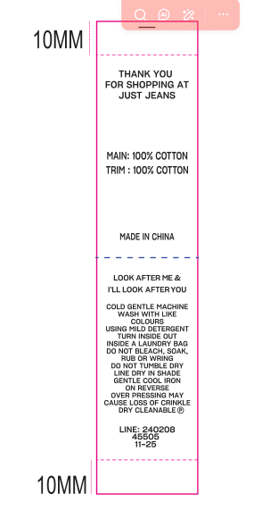

 |  | MAIN: 100% COTTON
 |  | LINING: 100% COTTON

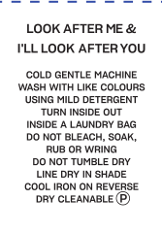

 |  | LINE: 246617
 |  | 45505
 |  | 01/2026

